PORTADA
 |  | INSTRUMENTO DE IDENTIFICACIÓN DE LA LINEA BASE DE SEGURIDAD HOJA PORTADA

ENTIDAD EVALUADA |  | COLEGIO MAYOR DEL CAUCA INSTITUCIÓN UNIVERSITARIA
FECHAS DE EVALUACIÓN |  | 01/Ene/2022 al 30/Dic/2022
CONTACTO |  | Ing. Jairo Alexander Astudillo Lagos Director Gestión de Recursos Tecnológico 8241109 Ext. 108 - 8333390 Ext. 210 tic@unimayor.edu.co
ELABORADO POR |  | Ing. Neila Cupitra Gómez
EVALUACIÓN DE EFECTIVIDAD DE CONTROLES - ISO 27001:2013 ANEXO A

BRECHA ANEXO A ISO 27001:2013
No. | Evaluación de Efectividad de controles
 | DOMINIO |  |  | Calificación Actual | Calificación Objetivo | EVALUACIÓN DE EFECTIVIDAD DE CONTROL
A.5 | POLÍTICAS DE SEGURIDAD DE LA INFORMACIÓN |  |  | 100 | 100 | OPTIMIZADO
A.6 | ORGANIZACIÓN DE LA SEGURIDAD DE LA INFORMACIÓN |  |  | 80 | 100 | GESTIONADO
A.7 | SEGURIDAD DE LOS RECURSOS HUMANOS |  |  | 82 | 100 | OPTIMIZADO
A.8 | GESTIÓN DE ACTIVOS |  |  | 78 | 100 | GESTIONADO
A.9 | CONTROL DE ACCESO |  |  | 71 | 100 | GESTIONADO
A.10 | CRIPTOGRAFÍA |  |  | 80 | 100 | GESTIONADO
A.11 | SEGURIDAD FÍSICA Y DEL ENTORNO |  |  | 71 | 100 | GESTIONADO
A.12 | SEGURIDAD DE LAS OPERACIONES |  |  | 79 | 100 | GESTIONADO
A.13 | SEGURIDAD DE LAS COMUNICACIONES |  |  | 78 | 100 | GESTIONADO
A.14 | ADQUISICIÓN, DESARROLLO Y MANTENIMIENTO DE SISTEMAS |  |  | 80 | 100 | GESTIONADO
A.15 | RELACIONES CON LOS PROVEEDORES |  |  | 70 | 100 | GESTIONADO
A.16 | GESTIÓN DE INCIDENTES DE SEGURIDAD DE LA INFORMACIÓN |  |  | 86 | 100 | OPTIMIZADO
A.17 | ASPECTOS DE SEGURIDAD DE LA INFORMACIÓN DE LA GESTIÓN DE LA CONTINUIDAD DEL NEGOCIO |  |  | 70 | 100 | GESTIONADO
A.18 | CUMPLIMIENTO |  |  | 85 | 100 | OPTIMIZADO
PROMEDIO EVALUACIÓN DE CONTROLES |  |  |  | 79 | 100 | GESTIONADO

AVANCE CICLO DE FUNCIONAMIENTO DEL MODELO DE OPERACIÓN (PHVA)

AVANCE CICLO DE FUNCIONAMIENTO DEL MODELO DE OPERACIÓN
Año | AVANCE PHVA
 | COMPONENTE |  | % de Avance Actual Entidad | % Avance Esperado
1 | Planificación |  | 36% | 40%
2 | Implementación |  | 15% | 20%
3 | Evaluación de desempeño |  | 16% | 20%
4 | Mejora continua |  | 16% | 20%
TOTAL |  |  | 83% | 100%

NIVEL DE MADUREZ MODELO SEGURIDAD Y PRIVACIDAD DE LA INFORMACIÓN

 |  |  | NIVEL DE CUMPLIMIENTO | CONTEO DE VALORES IGUAL A MENOR | TOTAL DE CALIFICACIONES DE CUMPLIMIENTO |  | TOTAL DE REQUISITOS CON CALIFICACIONES DE CUMPLIMIENTO

 | NIVELES DE MADUREZ DEL MODELO DE SEGURIDAD Y PRIVACIDAD DE LA INFORMACIÓN | Inicial | SUFICIENTE | 0 | 10 |  | CRÍTICO | 0% a 35%
 |  |  |  |  |  |  | INTERMEDIO | 36% a 70%
 |  | Repetible | SUFICIENTE | 0 | 21 |  | SUFICIENTE | 71% a 100%

 |  | Definido | SUFICIENTE | 0 | 42

 |  | Administrado | SUFICIENTE | 8 | 59

 |  | Optimizado | CRÍTICO | 43 | 60

CALIFICACIÓN FRENTE A MEJORES PRÁCTICAS EN CIBERSEGURIDAD (NIST)

FRAMEWORK CIBERSEGURIDAD NIST

MODELO FRAMEWORK CIBERSEGURIDAD NIST
Etiquetas de fila | CALIFICACIÓN ENTIDAD | NIVEL IDEAL CSF
IDENTIFICAR | 77 | 100
DETECTAR | 82 | 100
RESPONDER | 84 | 100
RECUPERAR | 80 | 100
PROTEGER | 74 | 100
TOTAL | 79% | 100%

LEVANTAMIENTO DE INFO.
ENTIDAD EVALUADA |  | INSTRUMENTO DE IDENTIFICACIÓN DE LA LINEA BASE DE SEGURIDAD HOJA LEVANTAMIENTO DE INFORMACIÓN |  |  |  |  | TIPOS DE ENTIDAD

 |  | COLEGIO MAYOR DEL CAUCA INSTITUCIÓN UNIVERSITARIA

DATOS BÁSICOS
Tipo Entidad |  | De orden territorial
Misión |  | Somos una Institución Universitaria Pública, comprometida con el desarrollo regional, a través de la formación integral de personas, donde el ser, saber y el hacer se fundamentan en los principios de libertad, convivencia, respeto a la vida, la diversidad y el medio ambiente.
Analisis de Contexto |  | El Colegio Mayor del Cauca creado por la Ley 48 de 1945, inició su labor académica el 13 de noviembre de 1967. En el año 2008 se expide la Resolución 5858 por medio de la cual se modifica su carácter académico a INSTITUCIÓN UNIVERSITARIA. Es un Establecimiento Público del orden departamental, de carácter académico, con personería jurídica, autonomía administrativa, patrimonio independiente y con domicilio en la ciudad de Popayán. Para afrontar este nuevo reto, la Institución se preparó diseñando nuevos programas académicos profesionales y por ciclos propedéuticos y efectuando importantes reformas a sus programas tecnológicos. Inicia esta etapa con una oferta académica que satisfaga las necesidades regionales a través de sus tres Facultades así: Facultad de Arte y Diseño: Tecnologías en: Delineantes de Arquitectura e Ingeniería, Diseño Artesanal, carrera profesional en Arquitectura, Diplomados enfocados a construcciones amigables con el medio ambiente (Arquitectura Bioclimática) y su programa de extensión ArteMayor que ofrece: Música: guitarra clásica y eléctrica, piano, violín, batería, gramática musical, Audiovisuales: fotografía, producción, guión, manejo de cámaras, tecnología audiovisual; Facultad de Ciencias Sociales y de la Administración: Tecnologías en: Gestión Financiera, Gestión Empresarial y Gestión Comercial y de Mercados con su ciclo propedéutico en Administración de Empresas y el Programa de formación académica en conocimientos y aptitud ocupacional de idioma extranjero - Inglés; Facultad de Ingeniería: Tecnología en Desarrollo de Software y su carrera profesional en Ingeniería Informática, extensión en herramientas computacionales y diplomados en áreas afines y cambiantes de acuerdo al avance tecnológico mundial . Su desarrollo académico se fundamenta en principios y valores que se constituyen en un eje transversal de la formación que reciben sus estudiantes. Personal: Su mayor cualidad está reflejada en el calidad humana y formación de sus servidores
Mapa de Procesos |  | 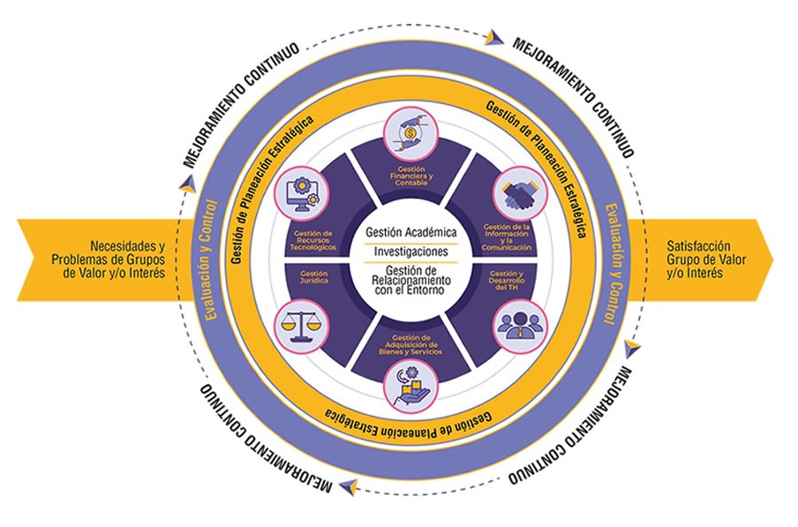 https://campus.unimayor.edu.co/CampusSGI opción: Campus UNIMAYOR SAIC/Gestión y planeación estratégica/Planeación y Mejora/Documentos
Organigrama |  | 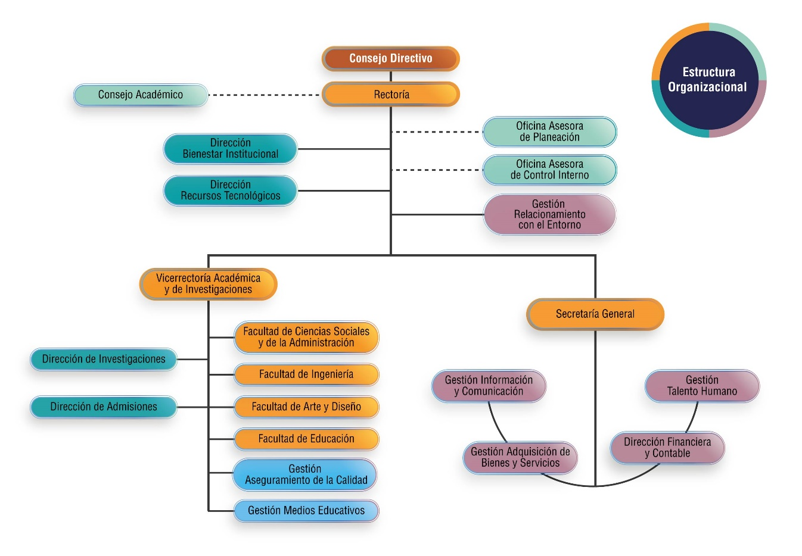 https://unimayor.edu.co/web/unimayor/area-administrativa/estructura-academico-administrativa/organigrama

PREGUNTAS
Que le preocupa a la Entidad en temas de seguridad de la información? |  |  | La protección de la información de los beneficiarios desde el punto de vista de la confidencialidad y la integridad.
En que nivel de madurez considera que está? |  |  | Definido
En que componente del ciclo PHVA considera que va? |  |  | Gestión y Mejora

NO. | DATOS E INFORMACIÓN A RECOLECTAR PARA LA EVALUACIÓN |  |  |  |  |  | NOMBRE DEL DOCUMENTO ENTREGADO | OBSERVACIONES
 | Lista de información BASICA a solicitar
1 | Tipo de entidad (Nacional, Territorial A, Territorial B o C) |  |  |  |  |  | Tipo de entidad y plazos. docx Respuesta MinTic Clasificación y plazos.pdf | ENTIDAD DE ORDEN TERRITORIAL B
2 | Misión |  |  |  |  |  | MISION Y VISION | https://campus.unimayor.edu.co/CampusSGI opción: Campus UNIMAYOR SAIC/Gestión y planeación estratégica/Direccionamiento Estratégico /Documentos
3 | Análisis de contexto: La entidad debe determinar los aspectos externos e internos que son necesarios para cumplir su propósito y que afectan su capacidad para lograr los resultados previstos en el MSPI. |  |  |  |  |  | CARACTERIZACIÓN TIC | https://campus.unimayor.edu.co/CampusSGI opción: Campus UNIMAYOR SAIC/ Gestión de Recursos Tecnológicos/Gestión de recursos tecnológicos/Caracterización
4 | Mapa de Procesos |  |  |  |  |  | MAPA DE PROCESOS | https://campus.unimayor.edu.co/CampusSGI opción: Campus UNIMAYOR SAIC/Gestión y planeación estratégica/Planeación y Mejora/Documentos
5 | Organigrama de la entidad, detallando el área de seguridad de la información o quien haga sus veces |  |  |  |  |  | ORGANIGRAMA INSTITUCIONAL https://unimayor.edu.co/web/unimayor/area-administrativa/estructura-academico-administrativa/organigrama | https://campus.unimayor.edu.co/CampusSGI opción: Campus UNIMAYOR SAIC/Gestión y planeación estratégica/Direccionamiento Estratégico/Documentos
6 | Políticas de seguridad de la información formalizada y firmada |  |  |  |  |  | * POLITICA DE SEGURIDAD Y PRIVACIDAD DE LA INFORMACION * POLÍTICA, ALCANCE Y OBJETIVOS DE SEGURIDAD DE LA INFORMACIÓN | https://campus.unimayor.edu.co/CampusSGI opción: Campus UNIMAYOR SAIC/Gestión y planeación estratégica/Direccionamiento Estratégico /Política
7 | Organigrama, roles y responsabilidades de seguridad de la información, asignación del recurso humano y comunicación de roles y responsabilidades. |  |  |  |  |  | ROLES Y RESPONSABILIDADES | https://campus.unimayor.edu.co/CampusSGI opción: Campus UNIMAYOR SAIC/Gestión de Recursos Tecnológicos/Seguridad de la Información/Documentos
8 | Documento con el resultado de la autoevaluación realizada a la Entidad, de la gestión de la seguridad y privacidad de la información e infraestructura de red de comunicaciones (IPv4/IPv6), revisado y aprobado por la alta dirección |  |  |  |  |  | PLAN Y ESTRATEGIA DE TRANSICIÓN DE IPV4 A IPV6 | https://campus.unimayor.edu.co/CampusSGI opción: Campus UNIMAYOR SAIC/Gestión de Recursos Tecnológicos/Seguridad de la Información/Documentos
9 | Documento con el resultado de la herramienta de la encuesta de diagnóstico de seguridad y privacidad de la información, revisado, aprobado y aceptado por la alta dirección |  |  |  |  |  | MSPI Actualizado 2021
10 | Documento con el resultado de la estratificación de la entidad, aceptado y aprobado por la alta dirección |  |  |  |  |  | Estratificación de la entidad.Docx
11 | Objetivo, alcance y límites del MSPI (Modelo de Seguridad y Privacidad de la Información) |  |  |  |  |  | PLAN DE TRATAMIENTO DE RIESGOS SEGURIDAD Y PRIVACIDAD DE LA INFORMACIÓN (DIGITAL Y FÍSICA) | https://campus.unimayor.edu.co/CampusSGI opción: Campus UNIMAYOR SAIC/Gestión de Recursos Tecnológicos/Seguridad de la Información/Documentos
12 | Procedimientos de control documental del MSPI |  |  |  |  |  | CONTROL DE DOCUMENTOS | https://campus.unimayor.edu.co/CampusSGI opción: Campus UNIMAYOR SAIC/Gestión y planeación estratégica/Planeación y Mejora/Procedimientos
13 | Metodología de Gestión de riesgos |  |  |  |  |  | PLAN DE TRATAMIENTO DE RIESGOS SEGURIDAD Y PRIVACIDAD DE LA INFORMACIÓN (DIGITAL Y FÍSICA) | https://campus.unimayor.edu.co/CampusSGI opción: Campus UNIMAYOR SAIC/Gestión de Recursos Tecnológicos/Seguridad de la Información/Documentos
14 | Riesgos identificados y valorados de acuerdo a la metodología |  |  |  |  |  | PLAN DE TRATAMIENTO DE RIESGOS SEGURIDAD Y PRIVACIDAD DE LA INFORMACIÓN (DIGITAL Y FÍSICA) | https://campus.unimayor.edu.co/CampusSGI opción: Campus UNIMAYOR SAIC/Gestión de Recursos Tecnológicos/Seguridad de la Información/Documentos
15 | Planes de tratamiento de los riesgos |  |  |  |  |  | PLAN DE TRATAMIENTO DE RIESGOS SEGURIDAD Y PRIVACIDAD DE LA INFORMACIÓN (DIGITAL Y FÍSICA) | https://campus.unimayor.edu.co/CampusSGI opción: Campus UNIMAYOR SAIC/Gestión de Recursos Tecnológicos/Seguridad de la Información/Documentos
16 | Formatos de acuerdos contractuales con empleados y contratistas para establecer responsabilidades de las partes en seguridad de la información |  |  |  |  |  | Se incluyó en las resoluciones en el parágrafo 1, artículo 7o. el deber de confidencialidad de la información, para todas las vinculaciones realizadas a partir del 16 de enero de 2020. Evidencia: resoluciones de vinculación docentes catedráticos y ocasionales I-2020. reposan en historias laborales Oficina Talento Humano. Se realizó la inclusión de la obligación contractual en cláusula 16o. sobre confidencialidad de la información entregada para la ejecución del objeto contractual y con posterioridad a su finalización, en los contratos de prestación de servicios de apoyo a la gestión suscritos a partir del 16 de enero de 2020. Evidencia: Archivo contratos 2020, se encuentra en Secretaría General. | Acción No. 810 (Aplicativo Acciones SGI)
17 | Procedimiento de verificación de antecedentes para candidatos a un empleo en la entidad |  |  |  |  |  | CONVOCATORIA, SELECCIÓN, VINCULACIÓN Y RETIRO DE PERSONAL | https://campus.unimayor.edu.co/CampusSGI opción: Campus UNIMAYOR SAIC/Gestión y Desarrollo del Talento Humano/Gestión y desarrollo del talento humano/Procedimientos
18 | Documento con el plan de comunicación, sensibilización y capacitación en seguridad de la información, revisado y aprobado por la alta Dirección, con sus respectivos soportes. |  |  |  |  |  | PLAN DE SENSIBILIZACIÓN | https://campus.unimayor.edu.co/CampusSGI opción: Campus Unimayor SAIC/Gestión de Recursos Tecnológicos/Seguridad de la Información/Documentos
19 | Documento que haga claridad sobre el proceso disciplinario en caso de incumplimiento de las políticas de seguridad de la información |  |  |  |  |  | SEGUIMIENTO A LA GESTIÓN ÉTICA Y CONTROL DISCIPLINARIO 202.02.01.P.02 | https://campus.unimayor.edu.co/CampusSGI opción: Campus UNIMAYOR SAIC/Gestión y Desarrollo del Talento Humano/Gestión y desarrollo del talento humano/Procedimientos
20 | Inventario de activos de información clasificados, de la entidad, revisado y aprobado por la alta dirección |  |  |  |  |  | ACTIVOS DE INFORMACIÓN | https://campus.unimayor.edu.co/CampusSGI opción: Campus Unimayor SAIC/Gestión de Recursos Tecnológicos/Seguridad de la Información/Documentos
21 | Inventario de áreas de procesamiento de información y telecomunicaciones
22 | Diagrama de red de alto nivel o arquitectura de TI |  |  |  |  |  | Interconexión_2022_1Semestre .jpg
23 | Inclusión de la seguridad de la información en la gestión de proyectos |  |  |  |  |  | Se incluyó en las resoluciones en el parágrafo 1, artículo 7o. el deber de confidencialidad de la información, para todas las vinculaciones realizadas a partir del 16 de enero de 2020. Evidencia: resoluciones de vinculación docentes catedráticos y ocasionales I-2020. reposan en historias laborales Oficina Talento Humano. Se realizó la inclusión de la obligación contractual en cláusula 16o. sobre confidencialidad de la información entregada para la ejecución del objeto contractual y con posterioridad a su finalización, en los contratos de prestación de servicios de apoyo a la gestión suscritos a partir del 16 de enero de 2020. Evidencia: Archivo contratos 2020, se encuentra en Secretaría General. | Acción No. 810 (Aplicativo Acciones SGI)
24 | Inventario de partes externas o terceros a los que se transfiere información de la entidad
25 | Formato de acuerdo de transferencia de información |  |  |  |  |  | FORMATO ÚNICO DE INVENTARIO DOCUMENTAL (FUID) | https://campus.unimayor.edu.co/CampusSGI opción: Campus Unimayor SAIC/Gestión de la Información y la Comunicación/Gestión Documental/Formatos
26 | Inventario de proveedores que tengan acceso a los activos de información, indicando el servicio que prestan o bienes que venden |  |  |  |  |  | Se obtiene del sistema CELESTE | Sistema financiero y contable
27 | Reporte de eventos e incidentes de seguridad de la información de los últimos 12 meses. |  |  |  |  |  | REPORTE DE INCIDENTES
28 | Plan de continuidad de la Entidad aprobado |  |  |  |  |  | CONTINUIDAD DEL NEGOCIO | https://campus.unimayor.edu.co/CampusSGI opción: Campus Unimayor SAIC/Gestión de Recursos Tecnológicos/Gestión de Recursos Tecnológicos/Procedimientos
29 | Inventario de obligaciones legales, estatutarias, reglamentarias, normativas relacionadas con seguridad de la información |  |  |  |  |  | NORMOGRAMA DE TIC
30 | Listado de auditorias relacionadas con seguridad de la información realizadas en la entidad |  |  |  |  |  | La entidad ha realizado una auditoria de seguridad y privacidad de la informacion. Final_2022_INFORME DE AUDITORIA INTERNA_KM_2022.pdf
31 | Procedimientos, manuales, guías, directrices, lineamientos, estándares, instructivos relacionados con seguridad de la información, el modelo de seguridad y privacidad de la información de MinTic y Gobierno en Línea. |  |  |  |  |  | GESTIÓN DE INCIDENTES REPORTE DE INCIDENTES SPI DECLARACIÓN DE APLICABILIDAD ROLES Y RESPONSABILIDADES SEG Y PRIVAC DE LA INFORMACIÓN PLAN DE SENSIBILIZACIÓN PLAN DE TRATAMIENTO DE RIESGOS DE SPI PLAN Y ESTRATEGIA DE TRANSICIÓN DE IPV4 A IPV6 PLAN DE TRANSICIÓN IPV6 FASE 1 PLAN DE SEGURIDAD Y PRIVACIDAD DE LA INFORMACIÓN ACTIVOS DE INFORMACIÓN INDICADORES DE GESTIÓN MEJORES PRÁCTICAS DE SPI CONTINUIDAD DE NEGOCIO BITÁCORA DE BACKUPS NORMOGRAMA TIC MATRIZ ANÁLISIS DE RIESGOS SPI MATRIZ RIESGOS SEGURIDAD DE LA INFORMACIÓN POLÍTICA DE SEGURIDAD Y PRIVACIDAD DE LA INFORMACIÓN POLÍTICA DE GESTIÓN DE ACTIVOS POLÍTICA DE CONTROL DE ACCESOS POLÍTICA DE DESARROLLO SEGURO POLÍTICA DE PROVEEDORES POLÍTICA DE USO DE CORREO ELECTRÓNICO POLÍTICA DE TELETRABAJO POLÍTICA COPIAS DE RESPALDO-BACKUPS POLÍTICAS DE DISPOSITIVOS MÓVILES POLÍTICA DE USO DE CONTROLES CRIPTOGRÁFICOS POLÍTICA ALCANCE OBJETIVO SGSI | https://campus.unimayor.edu.co/CampusSGI opción: Campus Unimayor SAIC/Gestión de Recursos Tecnológicos/Seguridad de la Información | Agregar Gobierno Digital
32 | Indicadores y métricas de seguridad de la información definidos. |  |  |  |  |  | INDICADORES DE GESTIÓN | https://campus.unimayor.edu.co/CampusSGI opción: Campus Unimayor SAIC/Gestión de Recursos Tecnológicos/Seguridad de la Información/Documentos
33 | Declaración de aplicabilidad |  |  |  |  |  | DECLARACIÓN DE APLICABILIDAD | https://campus.unimayor.edu.co/CampusSGI opción: Campus Unimayor SAIC/Gestión de Recursos Tecnológicos/Seguridad de la Información/Formatos
34 | Aceptación de los riesgos residuales por parte de los dueños de los riesgos |  |  |  |  |  | PLAN DE TRATAMIENTO DE RIESGOS DE SPI | https://campus.unimayor.edu.co/CampusSGI opción: Campus Unimayor SAIC/Gestión de Recursos Tecnológicos/Seguridad de la Información/Documentos
 | Lista de información para aquellas entidades que hayan avanzado en la fase de IMPLEMENTACIÓN
35 | Documento con la estrategia de planificación y control operacional, revisado y aprobado por la alta Dirección. |  |  |  |  |  | PLAN ESTRATÉGICO DE TECNOLOGÍAS DE LA INFORMACIÓN - PETI | https://campus.unimayor.edu.co/CampusSGI opción: Campus Unimayor SAIC/Gestión de Recursos Tecnológicos/Gestión de Recursos Tecnológicos/Documentos
36 | Avance en la ejecución del plan de tratamiento de riesgos |  |  |  |  |  | INDICADORES DE GESTIÓN | https://campus.unimayor.edu.co/CampusSGI opción: Campus Unimayor SAIC/Gestión de Recursos Tecnológicos/Seguridad de la Información/Documentos
37 | Indicadores de gestión del MSPI definidos, revisados y aprobados por la alta Dirección. |  |  |  |  |  | Instrumento: MSPI
 | Lista de información para aquellas entidades que hayan avanzado en la fase de EVALUACIÓN DE DESEMPEÑO
38 | Documento con el plan de seguimiento, evaluación, análisis y resultados del MSPI, revisado y aprobado por la alta Dirección. |  |  |  |  |  | PLAN DE TRATAMIENTO DE RIESGO | https://campus.unimayor.edu.co/CampusSGI opción: Campus Unimayor SAIC/Gestión de Recursos Tecnológicos/Seguridad de la Información/Documentos
39 | Documento con el plan de auditorías internas y resultados, de acuerdo a lo establecido en el plan de auditorías, revisado y aprobado por la alta Dirección. |  |  |  |  |  | PLAN AUDITORIA SEGURIDAD.docx Final_2022_INFORME DE AUDITORIA INTERNA_KM_2022.pdf
40 | Resultado del seguimiento, evaluación y análisis del plan de tratamiento de riesgos, revisado y aprobado por la alta Dirección. |  |  |  |  |  | Riesgos Unimayor | http://10.20.30.3:8082/riesgosunimayor/login.aspx
 | Lista de información para aquellas entidades que hayan avanzado en la fase de MEJORA CONTINUA
41 | Documento con el plan de seguimiento, evaluación y análisis para el MSPI, revisado y aprobado por la alta Dirección. |  |  |  |  |  |  | En proceso
42 | Documento con el consolidado de las auditorías realizadas de acuerdo con el plan de auditorías, revisado y aprobado por la alta dirección y verifique como se asegura que los hallazgos, brechas, debilidades y oportunidaes de mejora se subsanen, para asegurar la mejora continua. |  |  |  |  |  |  | En proceso
 | Porcentaje de cumplimiento del MSPI en los procesos de la entidad |  |  | # total de procesos | # de procesos definidos en el alcance | Total avance por procesos
43 | Con base al alcance definido en la política de seguridad y el total de procesos de la entidad, indicar los siguientes datos |  |  | 12 | 12 | 100%

